尺規計算1
 | 單位：PX | 題目內容
總高度 | 230 | 木塊 -> 2 + 1.25 = 3.25
水一半 | 115 | 磚塊 -> 2 + 1.25 = 3.25
1cm | 57.5 | 鐵塊 -> 2 + 1.25 = 3.25
0.1cm | 5.75 | 塑膠塊 -> 2 + 1 = 3
2cm | 115

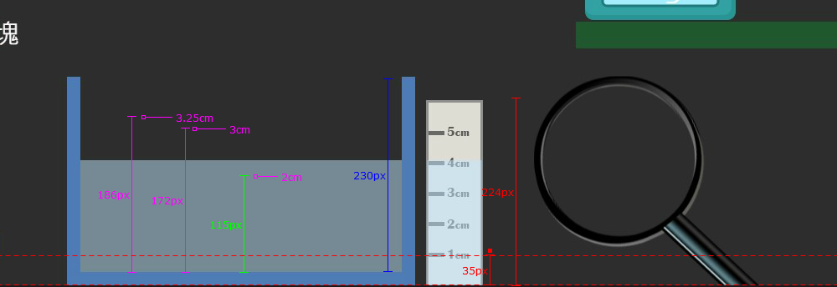
3.25cm | 186.875
3cm | 172.5

現在1cm | 35
0.1cm | 3.5

 |  |  | \

